Sheet1
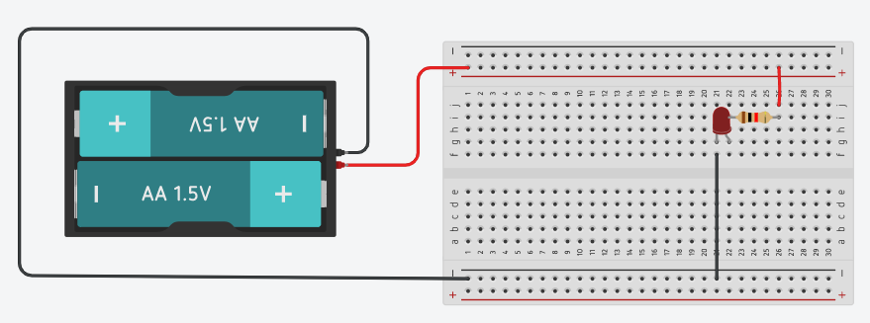
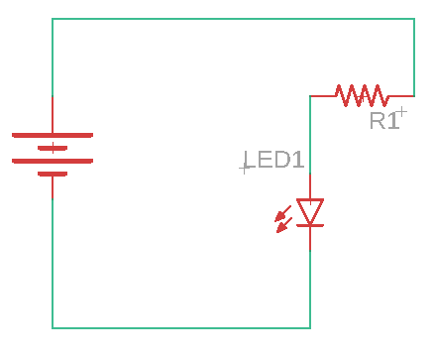

Sheet2
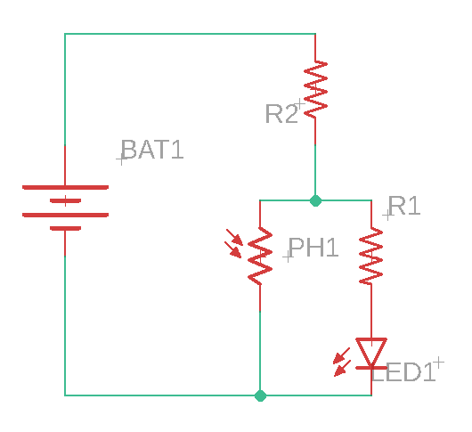

Active20200615_0
遊戲規則:
5位學生
全班以5人為一組,分組

A
麵包板圖繪製
B
電路圖繪製
C
麵包板圖繪製
D
電路圖繪製
E
麵包板接線
由教師給與電路圖

最快完成麵包板接線組別獲勝

活動流程:
練習題

小組討論(10分鐘)

競賽題
Note:
1.電路盡量以不超過5個原件為原則,在工程實務上,由麵包板接線重繪成電路原理圖並非常見作法,
此處主要目的只是希望學生對麵包板及電路圖有基本的概念
2.練習題和競賽題中的"小組討論"其目的是希望經由練習題的檢討,同學間可以互相討論教學
3.競賽題時可以允許(或規定)學生於比賽時更換棒次順序,但練習題時則不建議,保留完整的學生繪圖及
接線,方便小組討論

記分板
